Darstellung
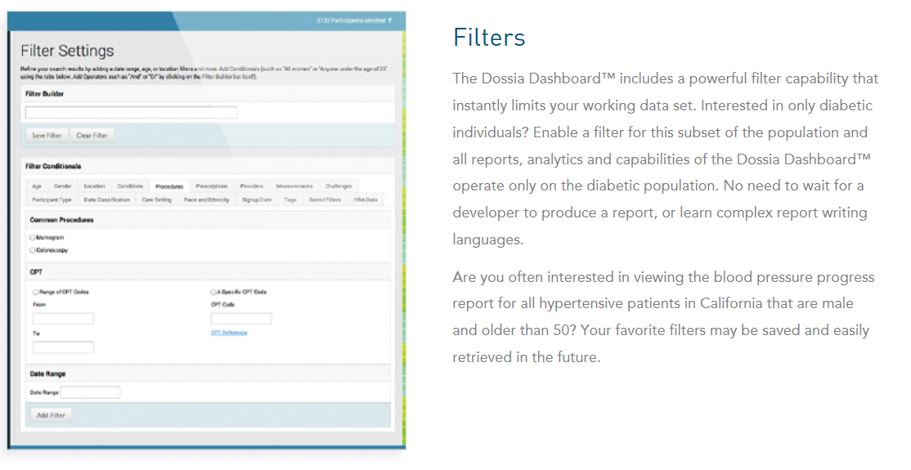
 | Im Gegensatz zur Rate (z.B. Inzidenzrate), die sich immer auf eine Zeiteinheit bezieht, ist die Quote immer auf die Größe zu einem Zeitpunkt bezogen.

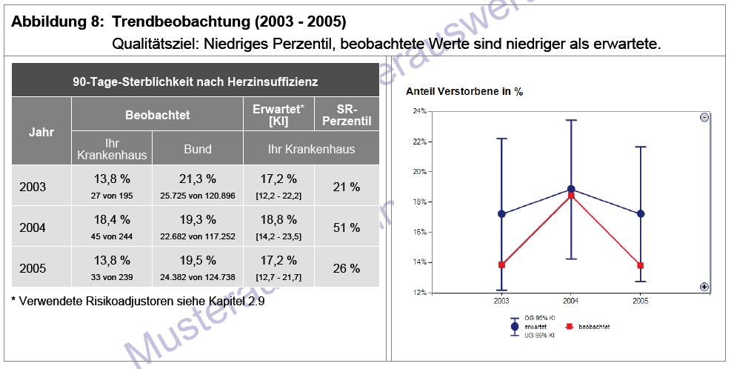
 |  |  | http://solutions.3mdeutschland.de/3MContentRetrievalAPI/BlobServlet?lmd=1214295721000&locale=de_DE&assetType=MMM_Image&assetId=1180593795983&blobAttribute=ImageFile
 |  |  | 3M Software

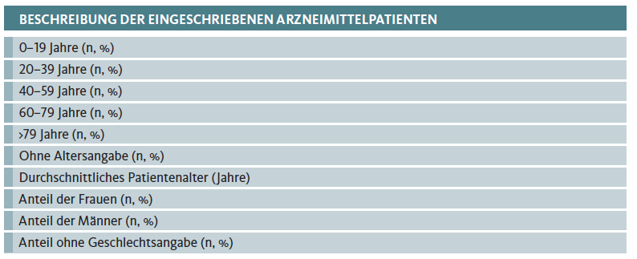

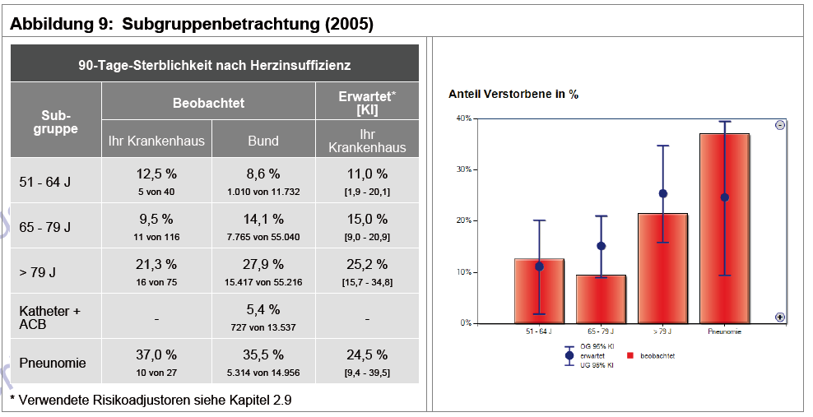

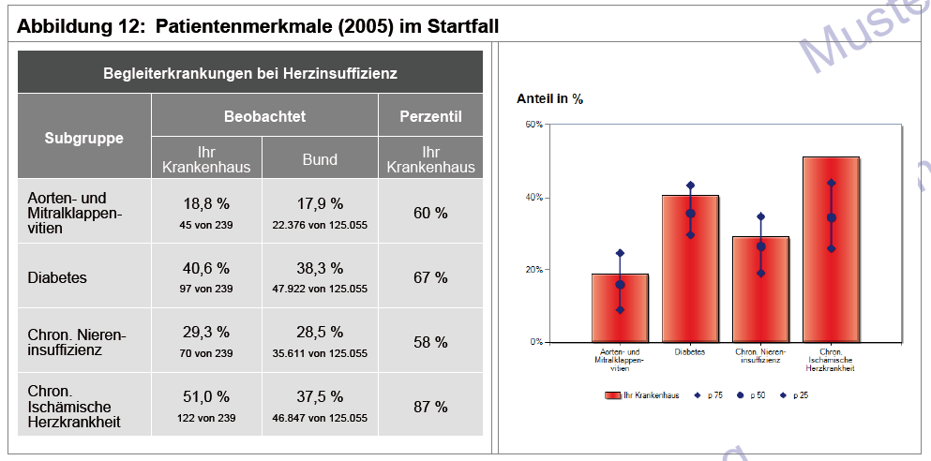

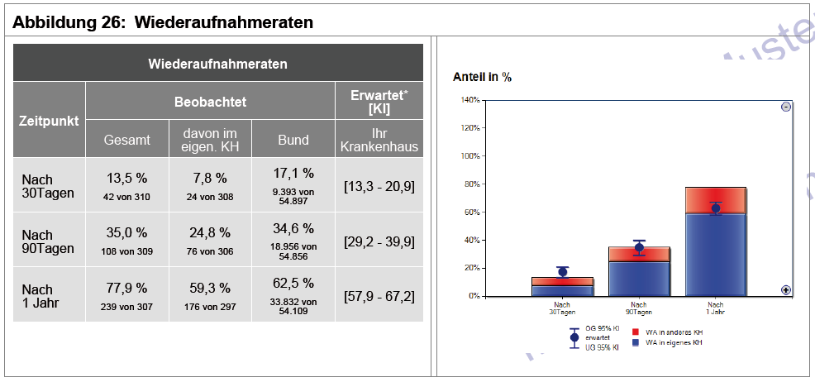

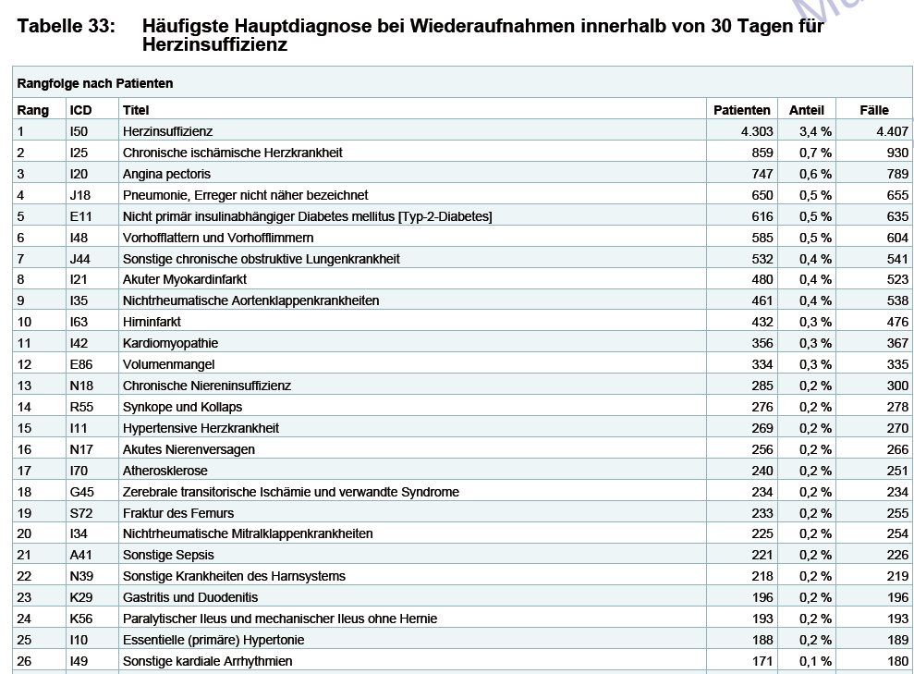

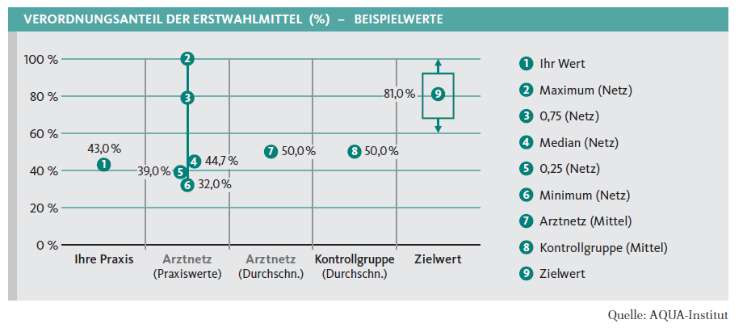

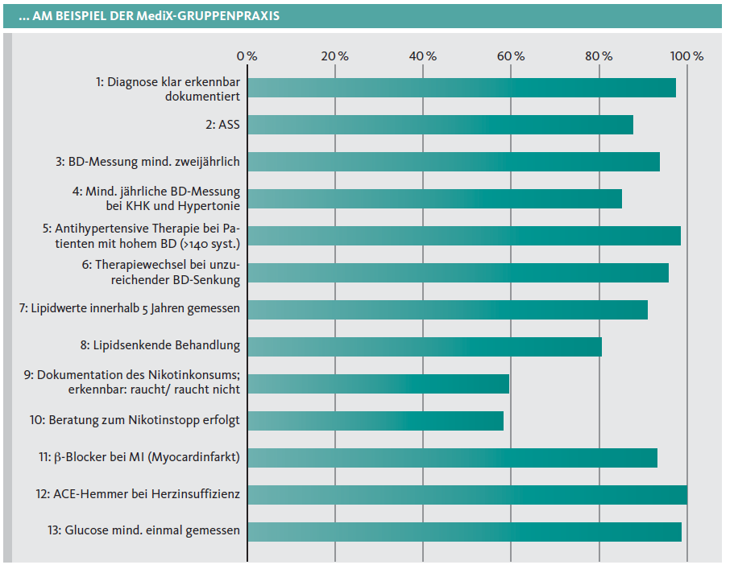

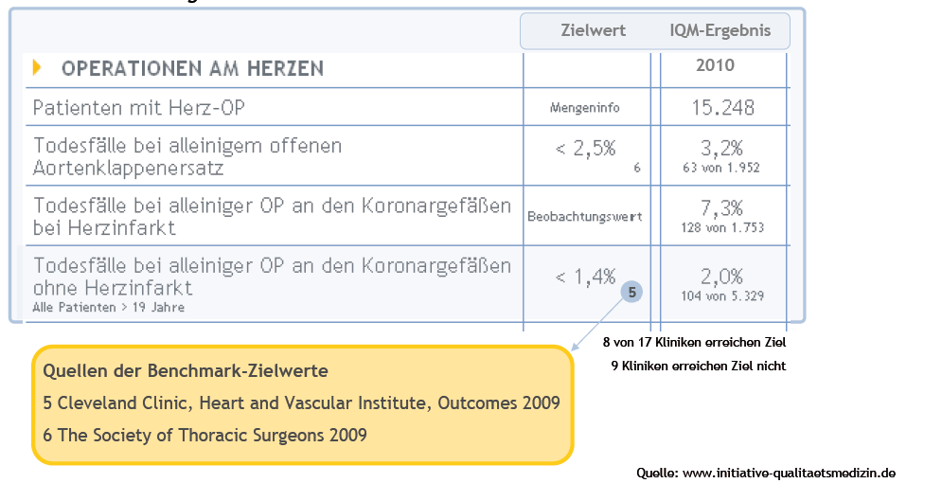

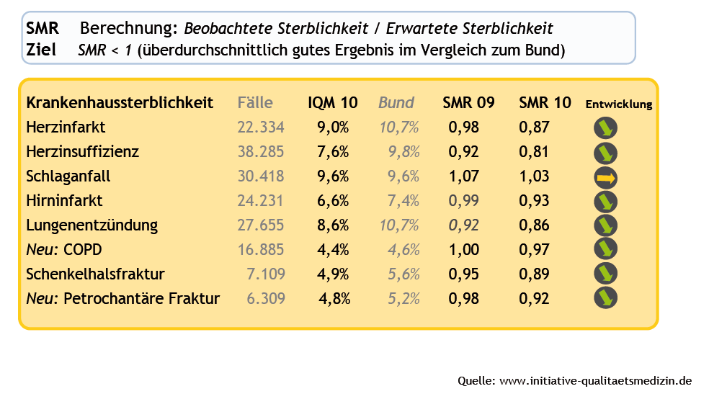
 |  |  | Standardisierte Mortalitätsrate

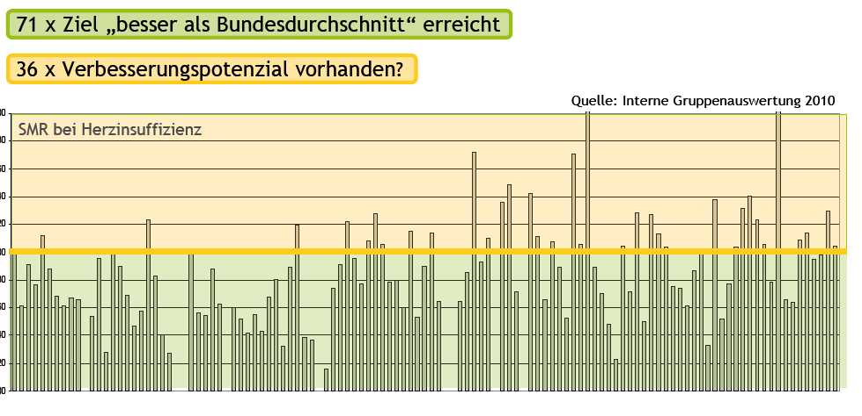

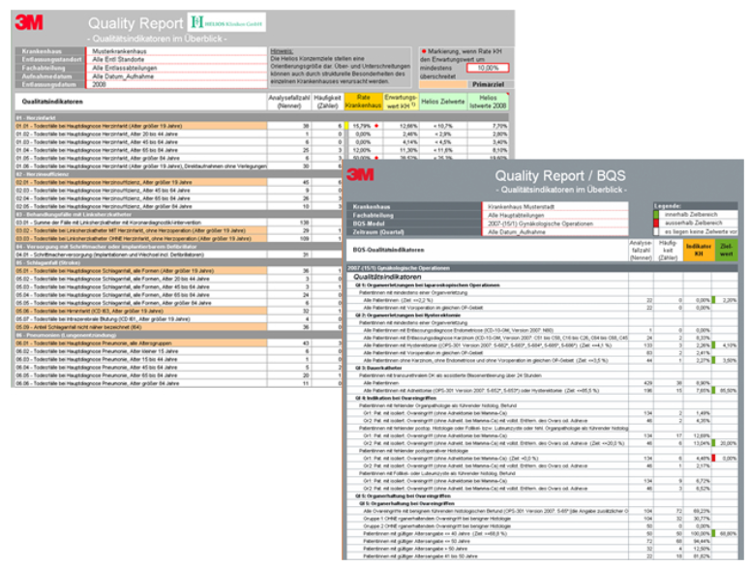

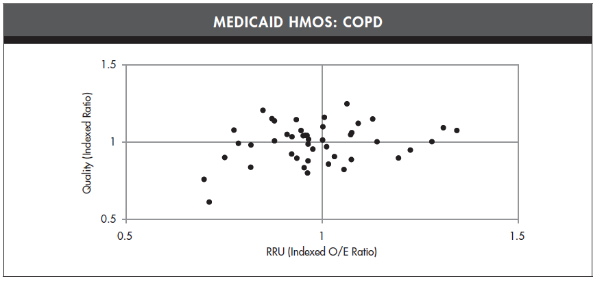

Quelle: | http://www.ncqa.org/LinkClick.aspx?fileticket=Yzvl1-QvSX0%3d&tabid=836&mid=4194
Hedis

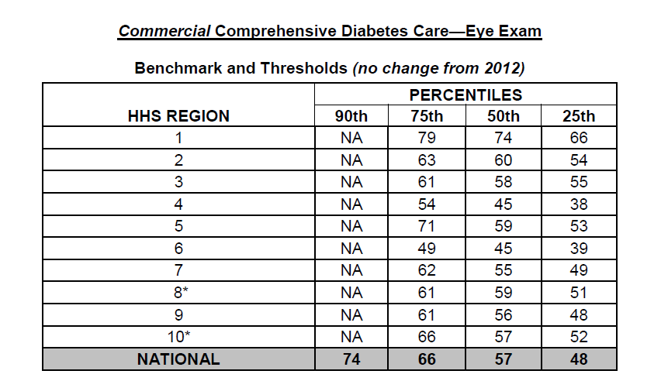

Quelle: Hedis |  | http://www.ncqa.org/Portals/0/PolicyUpdates/Trending%20and%20Benchmarks/2013_BENCHMARKSANDTHRESHOLDS_for%20MidYear%20Update_Final.pdf

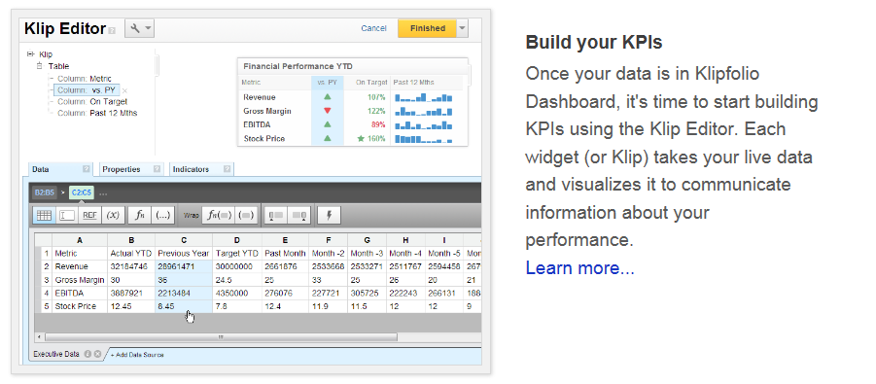

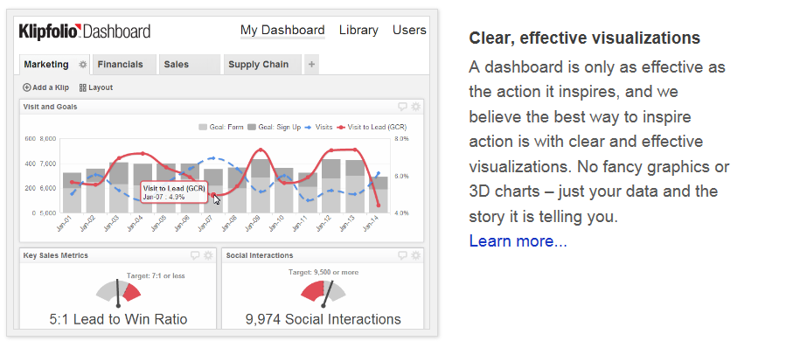

http://www.klipfolio.com/products/web-mobile-kpi-dashboard
http://www.klipfolio.com/solutions/healthcare-kpi-dashboard
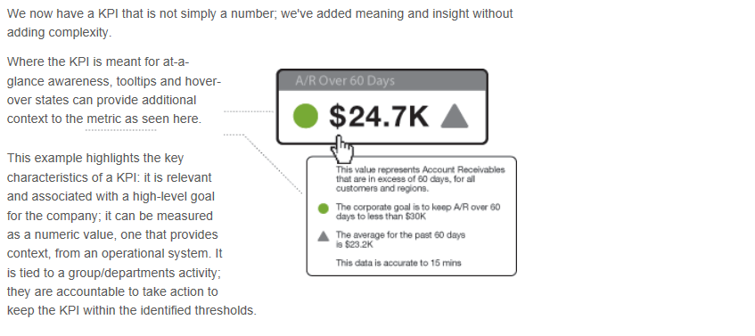

http://www.klipfolio.com/resources/anatomy-kpi

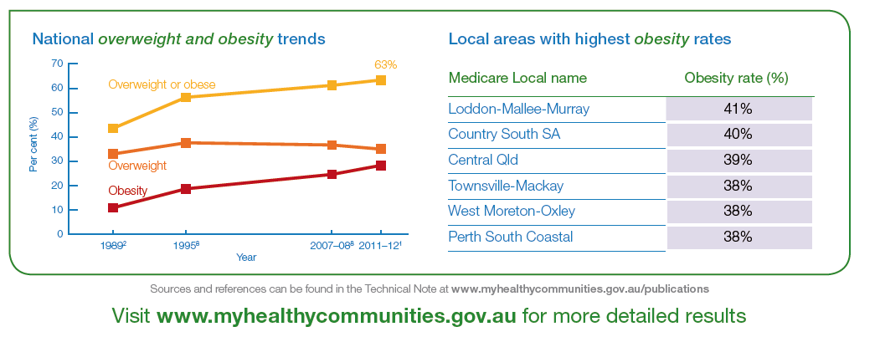

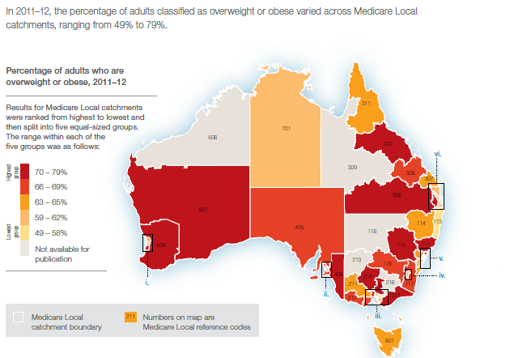

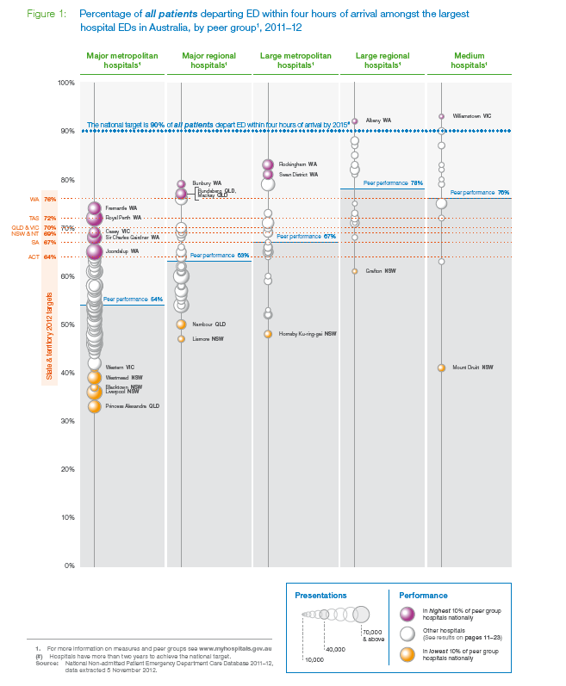

http://www.nhpa.gov.au/internet/nhpa/publishing.nsf/Content/Report-Download-Healthcare-time-patients-spent-in-emergency-departments-in-2011-12/$file/HospitalPerformance_Time_in_ED_2011_12.pdf

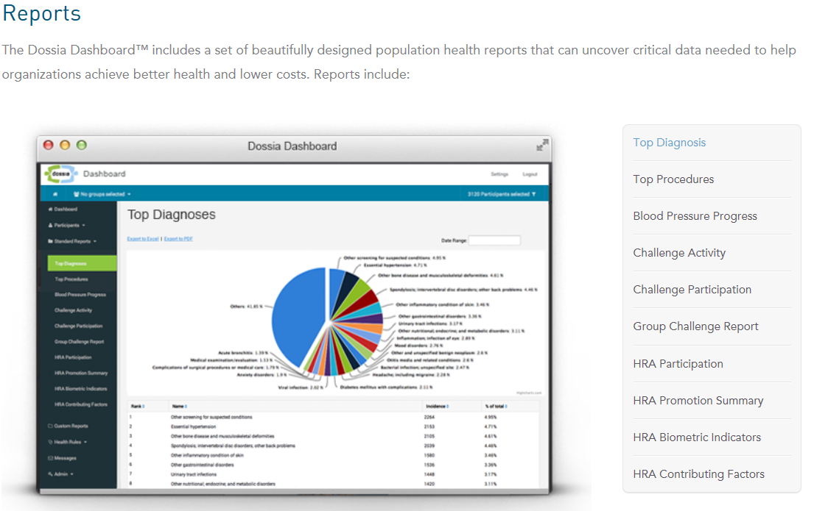

http://dossia.com/dashboard.html

